fig1
1. Nombre moyen annuel d'homicides enregistrés de 2016 à 2021 selon le contexte de commission

Champ : Homicides commis en France, hors victimes d’attentats terroristes.
Sources : SSMSI, base des victimes de crimes et délits enregistrées par la police et la gendarmerie de 2016 à 2021.

moy 2016-2021 | hors intrafamilial | conjugal | autre intrafamilial | tot
Tout | 594 | 126 | 111 | 831
Règlements de compte | 61 | 0 | 0 | 61
Homicides commis à l'occasion d'un vol | 24 | 0 | 0 | 24
Autres homicides intentionnels | 426 | 118 | 81 | 624
Homicides non intentionnels | 84 | 9 | 30 | 122

fig2
2. Répartition par sexe et âge des victimes d'homicides enregistrées entre 2016 et 2021
 |  |  |  | % F
 | Tout | Tout | 100.0 | 32.6
 |  | 0-4 | 6.8 | 46.2
 |  | 5-9 | 1.7 | 40.0
 |  | 10-14 | 1.0 | 28.8
 |  | 15-19 | 5.1 | 19.7
 |  | 20-24 | 9.5 | 19.7
 |  | 25-29 | 10.3 | 18.7
 |  | 30-34 | 9.3 | 23.5
 |  | 35-39 | 8.7 | 27.9
 |  | 40-44 | 7.6 | 25.9
 |  | 49-49 | 7.6 | 32.8
 |  | 50-54 | 6.7 | 32.9
 |  | 55-59 | 6.1 | 36.4
 |  | 60-64 | 4.6 | 38.3
 |  | 65-69 | 3.6 | 38.4
 |  | 70-74 | 2.6 | 54.5
 |  | 75-79 | 2.3 | 54.3
 |  | >= 80 | 6.4 | 67.3

Champ : Homicides commis en France, hors victimes d'attentats terroristes.
Lecture : 6,8 % des victimes ont entre 0 et 4 ans et 46,2 % des victimes âgées de 0 à 4 ans sont des femmes.
Sources : SSMSI, base des victimes de crimes et délits enregistrées par la police et la gendarmerie de 2016 à 2021.

fig3
 | ens | hommes | femmes |  | ens | hommes | femmes | 3. Taux d’homicides par sexe et âge sur la période 2016-2021 (pour 100 000 habitants)
Total | 67037145 | 32411516 | 34625629 | Tout | 4983 | 3359 | 1624 |  |  | taux pour 100 000 hab
0 à 4 ans | 3784395 | 1930718 | 1853677 | 0-4 | 338 | 182 | 156 |  |  | ens | hommes | femmes | % victimes femmes
5 à 9 ans | 4145625 | 2117400 | 2028226 | 5-9 | 85 | 51 | 34 |  | Tout | 1.2 | 1.7 | 0.8 | 32.6 | 1.2
10 à 14 ans | 4198635 | 2146732 | 2051903 | 10-14 | 52 | 37 | 15 |  | 0-4 | 1.5 | 1.6 | 1.4 | 46.2 | 1.2
15 à 19 ans | 4133955 | 2122131 | 2011824 | 15-19 | 254 | 204 | 50 |  | 5-9 | 0.3 | 0.4 | 0.3 | 40.0 | 1.2
20 à 24 ans | 3767449 | 1906659 | 1860790 | 20-24 | 472 | 379 | 93 |  | 10-14 | 0.2 | 0.3 | 0.1 | 28.8 | 1.2
25 à 29 ans | 3833168 | 1892792 | 1940376 | 25-29 | 514 | 418 | 96 |  | 15-19 | 1.0 | 1.6 | 0.4 | 19.7 | 1.2
30 à 34 ans | 4075830 | 1982866 | 2092964 | 30-34 | 463 | 354 | 109 |  | 20-24 | 2.1 | 3.3 | 0.8 | 19.7 | 1.2
35 à 39 ans | 4205642 | 2054979 | 2150663 | 35-39 | 434 | 313 | 121 |  | 25-29 | 2.2 | 3.7 | 0.8 | 18.7 | 1.2
40 à 44 ans | 4221404 | 2082704 | 2138700 | 40-44 | 378 | 280 | 98 |  | 30-34 | 1.9 | 3.0 | 0.9 | 23.5 | 1.2
45 à 49 ans | 4509288 | 2229317 | 2279972 | 49-49 | 381 | 256 | 125 |  | 35-39 | 1.7 | 2.5 | 0.9 | 27.9 | 1.2
50 à 54 ans | 4466864 | 2192815 | 2274049 | 50-54 | 334 | 224 | 110 |  | 40-44 | 1.5 | 2.2 | 0.8 | 25.9 | 1.2
55 à 59 ans | 4318152 | 2095452 | 2222700 | 55-59 | 302 | 192 | 110 |  | 49-49 | 1.4 | 1.9 | 0.9 | 32.8 | 1.2
60 à 64 ans | 4082448 | 1947393 | 2135054 | 60-64 | 230 | 142 | 88 |  | 50-54 | 1.2 | 1.7 | 0.8 | 32.9 | 1.2
65 à 69 ans | 3921128 | 1850238 | 2070891 | 65-69 | 177 | 109 | 68 |  | 55-59 | 1.2 | 1.5 | 0.8 | 36.4 | 1.2
70 à 74 ans | 3126656 | 1447977 | 1678680 | 70-74 | 132 | 60 | 72 |  | 60-64 | 0.9 | 1.2 | 0.7 | 38.3 | 1.2
75 à 79 ans | 2192350 | 968511 | 1223839 | 75-79 | 116 | 53 | 63 | Champ : Homicides commis en France, hors victimes d’attentats terroristes. | 65-69 | 0.8 | 1.0 | 0.5 | 38.4 | 1.2
>= 80 | 4054158 | 1442833 | 2611325 | >= 80 | 321 | 105 | 216 | Sources : SSMSI, base des victimes de crimes et délits enregistrées par la police et la gendarmerie de | 70-74 | 0.7 | 0.7 | 0.7 | 54.5 | 1.2
 |  |  |  |  |  |  |  | 2016 à 2021 ; Insee, estimations de population (données actualisées au 19 janvier 2021). | 75-79 | 0.9 | 0.9 | 0.9 | 54.3 | 1.2
80 à 84 ans | 1872208 | 754882 | 1117325 |  |  |  |  |  | >= 80 | 1.3 | 1.2 | 1.4 | 67.3 | 1.2
85 à 89 ans | 1333786 | 464934 | 868852
90 à 94 ans | 649956 | 182080 | 467876
95 ans et plus | 198209 | 40938 | 157271

fig4
 |  | 4. Répartition par sexe et âge des victimes d’homicides selon le type d’homicide qualifié par les services de sécurité, sur la période 2016-2021
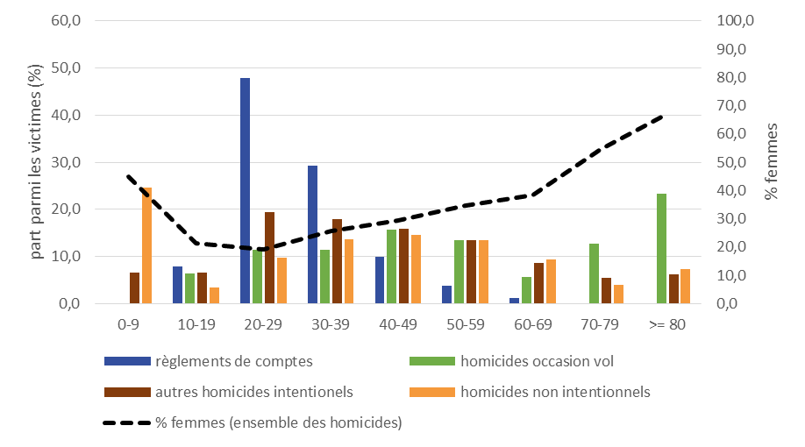

 |  |  |  | ensemble |  |  | Tout | règlements de comptes | homicides occasion vol | autres homicides intentionels | homicides non intentionnels
 |  |  |  | % femmes | Tout | Tout | 100.0 | 100.0 | 100.0 | 100.0 | 100.0
 |  |  | Tout | 32.6 |  | 0-9 | 8.5 | 0.0 | 0.0 | 6.5 | 24.6
 |  |  | 0-9 | 44.9 |  | 10-19 | 6.1 | 7.9 | 6.4 | 6.5 | 3.4
 |  |  | Oct-19 | 21.2 |  | 20-29 | 19.8 | 47.9 | 11.3 | 19.3 | 9.7
 |  |  | 20-29 | 19.2 |  | 30-39 | 18.0 | 29.3 | 11.3 | 18.0 | 13.6
 |  |  | 30-39 | 25.6 |  | 40-49 | 15.2 | 9.9 | 15.6 | 15.9 | 14.6
 |  |  | 40-49 | 29.4 |  | 50-59 | 12.8 | 3.8 | 13.5 | 13.5 | 13.4
>= 80 | 67.3 |  | 50-59 | 34.6 |  | 60-69 | 8.2 | 1.1 | 5.7 | 8.7 | 9.4
 |  |  | 60-69 | 38.3 |  | 70-79 | 5.0 | 0.0 | 12.8 | 5.4 | 4.0
 |  |  | 70-79 | 54.4 |  | >= 80 | 6.4 | 0.0 | 23.4 | 6.3 | 7.4

 |  | Champ : Homicides commis en France, hors victimes d'attentats terroristes.
 |  | Lecture : les victimes âgées de 0 à 9 ans représentent 24,6% des victimes d'homicides non intentionnels ; 44,9% des victimes d'homicides âgées de 0 à 9 ans sont des femmes.
 |  | Source : SSMSI, base des victimes de crimes et délits enregistrés par la police et la gendarmerie de 2016 à 2021.

fig5
5. Répartition par âge des victimes d’homicides (non crapuleux) selon le type d’homicide et le contexte de commission
Répartition des victimes d'homicides non crapuleux par âge et type d'homicide
Part des homicides intrafamiliaux et des homicides non intentionnels selon l'âge de la victime

Champ : Homicides commis en France, hors victimes d'attentats terroristes.
Source : SSMSI, base des victimes de crimes et délits enregistrés par la police et la gendarmerie de 2016 à 2021.

IIF |  |  | hors IIF
Tout | 3-hom | 4-cbv | Tout | 3-hom | 4-cbv | % non intentionnels |  | Tout
31.7 | 26.6 | 5.2 | 68.3 | 57.1 | 11.2 | 16.4 | % IIF | 31.7 | femmes | hommes
6.9 | 3.7 | 3.1 | 2.6 | 1.7 | 0.9 | 42.6 | 0-9 | 72.8 | 75.8 | 70.4
1.0 | 1.0 | 0.1 | 5.0 | 4.5 | 0.5 | 9.3 | 10-19 | 17.2 | 32.8 | 12.3
2.8 | 2.6 | 0.2 | 14.9 | 13.6 | 1.3 | 8.9 | 20-29 | 16.0 | 52.7 | 4.8
4.1 | 3.7 | 0.4 | 13.2 | 11.3 | 1.9 | 12.9 | 30-39 | 23.6 | 60.7 | 8.1
4.3 | 4.0 | 0.3 | 11.4 | 9.3 | 2.1 | 15.3 | 40-49 | 27.2 | 62.7 | 11.4
4.0 | 3.6 | 0.5 | 9.4 | 7.7 | 1.7 | 16.3 | 50-59 | 29.9 | 60.5 | 12.9
3.0 | 2.8 | 0.2 | 5.8 | 4.5 | 1.3 | 17.5 | 60-69 | 33.9 | 53.5 | 21.3
2.4 | 2.3 | 0.1 | 2.7 | 2.2 | 0.5 | 12.6 | 70-79 | 47.0 | 60.0 | 31.4
3.2 | 3.0 | 0.2 | 3.2 | 2.2 | 1.0 | 18.8 | >= 80 | 50.0 | 56.8 | 34.8

fig6
6. Répartition de l’ensemble des victimes d’homicides selon leur sexe et leur âge et selon le contexte intrafamilial de l’homicide |  |  |  | femmes | femmes | femmes
 |  |  | Tout | conjugal | autre intrafamilial | hors intrafamilial
 | Tout |  | 4983 | 757 | 668 | 3558
 |  |  |  | femmes / conjugal | femmes / autre intrafamilial | femmes / hors intrafamilial | hommes / conjugal | hommes / autre intrafamilial | hommes / hors intrafamilial
 | F | 0-9 | 190 | 0.0 | 2.9 | 0.9 | 0.0 | -3.3 | -1.4
 |  | 10-19 | 65 | 0.2 | 0.2 | 0.9 | 0.0 | -0.5 | -4.3
 |  | 20-29 | 189 | 1.8 | 0.2 | 1.8 | -0.3 | -0.3 | -15.4
 |  | 30-39 | 230 | 2.6 | 0.2 | 1.8 | -0.5 | -0.4 | -12.5
 |  | 40-49 | 223 | 2.5 | 0.3 | 1.7 | -0.6 | -0.5 | -9.7
 |  | 50-59 | 220 | 2.1 | 0.5 | 1.8 | -0.5 | -0.6 | -7.3
 |  | 60-69 | 156 | 1.1 | 0.6 | 1.5 | -0.4 | -0.6 | -4.0
 |  | 70-79 | 135 | 1.0 | 0.5 | 1.2 | -0.3 | -0.4 | -1.6
 |  | >= 80 | 216 | 1.2 | 1.0 | 2.1 | -0.2 | -0.4 | -1.5
 | H | 0-9 | 233 |  | 164 | 69
 |  | Oct-19 | 241 | 1 | 24 | 216
 |  | 20-29 | 797 | 16 | 15 | 766
 |  | 30-39 | 667 | 23 | 21 | 623
 |  | 40-49 | 536 | 29 | 26 | 481
 |  | 50-59 | 416 | 23 | 28 | 365
 |  | 60-69 | 251 | 22 | 29 | 200
 |  | 70-79 | 113 | 14 | 19 | 80 |  |  | 144 | 46 | 0 | -164 | -69
Champ : Homicides commis en France , hors victimes d’attentats terroristes. |  | >= 80 | 105 | 9 | 22 | 74 |  | 9 | 12 | 44 | -1 | -24 | -216
Source : SSMSI, base des victimes de crimes et délits enregistrés par la police et la gendarmerie de 2016 à 2021. |  |  |  |  |  |  |  | 90 | 8 | 91 | -16 | -15 | -766
 | Tout |  | 4983 | 757 | 668 | 3558 |  | 131 | 8 | 91 | -23 | -21 | -623
 | F | <1 | 94 |  | 76 | 18 |  | 123 | 13 | 87 | -29 | -26 | -481
 |  | 1-4 | 62 |  | 44 | 18 |  | 103 | 27 | 90 | -23 | -28 | -365
 |  | 5-9 | 34 |  | 24 | 10 |  | 54 | 29 | 73 | -22 | -29 | -200
 |  | 10-19 | 65 | 9 | 12 | 44 |  | 49 | 27 | 59 | -14 | -19 | -80
 |  | 20-29 | 189 | 90 | 8 | 91 |  | 61 | 52 | 103 | -9 | -22 | -74
 |  | 30-39 | 230 | 131 | 8 | 91
 |  | 40-49 | 223 | 123 | 13 | 87
 |  | 50-59 | 220 | 103 | 27 | 90
 |  | 60-69 | 156 | 54 | 29 | 73
 |  | 70-79 | 135 | 49 | 27 | 59
 |  | >= 80 | 216 | 61 | 52 | 103
 | H | <1 | 118 |  | 95 | 23
 |  | 1-4 | 64 |  | 36 | 28
 |  | 5-9 | 51 |  | 33 | 18
 |  | 10-19 | 241 | 1 | 24 | 216
 |  | 20-29 | 797 | 16 | 15 | 766
 |  | 30-39 | 667 | 23 | 21 | 623
 |  | 40-49 | 536 | 29 | 26 | 481
 |  | 50-59 | 416 | 23 | 28 | 365
 |  | 60-69 | 251 | 22 | 29 | 200
 |  | 70-79 | 113 | 14 | 19 | 80
 |  | >= 80 | 105 | 9 | 22 | 74

fig7
7. Taux d’homicides pour 100 000 habitants, par sexe et âge, selon le contexte de commission
Taux d'homicides commis hors contexte intrafamilial
Taux d'homicides intrafamiliaux

Champ : Homicides commis en France , hors victimes d’attentats terroristes, de règlements de compte et d’homicides commis à l’occasion d’un vol.
Sources : SSMSI, base des victimes de crimes et délits enregistrés par la police et la gendarmerie de 2016 à 2021 ; Insee - Estimations de population (données actualisées au 19 janvier 2021).

 |  |  |  |  | hors IF | IF
taux / 100 000 hab | hommes / hors intrafamilial | hommes / intrafamilial | femmes / hors intrafamilial | femmes / intrafamilial | taux H/taux F | taux F / taux H
 | 1.2 | 0.2 | 0.3 | 0.5 | 4.0 | 1.8
0-9 | 0.3 | 0.7 | 0.2 | 0.6 | 1.4 | 0.9
10-19 | 0.7 | 0.1 | 0.2 | 0.1 | 4.0 | 0.9
20-29 | 2.5 | 0.1 | 0.4 | 0.4 | 6.6 | 3.4
30-39 | 2.1 | 0.2 | 0.4 | 0.5 | 5.9 | 3.0
40-49 | 1.7 | 0.2 | 0.3 | 0.5 | 5.4 | 2.4
50-59 | 1.3 | 0.2 | 0.3 | 0.5 | 4.2 | 2.5
60-69 | 0.8 | 0.2 | 0.3 | 0.3 | 2.9 | 1.5
70-79 | 0.5 | 0.2 | 0.3 | 0.4 | 1.7 | 1.9
>= 80 | 0.7 | 0.4 | 0.5 | 0.7 | 1.2 | 2.0

fig8
8. Taux moyen d'homicides annuel pour 100 000 habitants, par taille d'unité urbaine, pour la période 2016-2021

Champ : Homicides commis en France, hors victimes d’attentats terroristes.
Lecture : pour l’unité urbaine de Paris, le taux global d’homicides pour 100 000 habitants est de 1,1 ; il se décompose en 0,2 homicides intrafamiliaux, 0,8 homicides hors intrafamilial et hors règlements de compte et 0,1 règlements de comptes (pour 100 000 habitants).
Sources : SSMSI, base des victimes de crimes et délits enregistrés par la police et la gendarmerie de 2016 à 2021 ; Insee, recensement de la population.

TUU_COMMISSION
taux / 100 000 | ens | homicides hors intrafamilial | homicides intrafamiliaux | règlements de comptes
France | 1.2 | 0.8 | 0.4 | 0.1
France métropolitaine | 1.1 | 0.8 | 0.3 | 0.0
0-Communes hors unité urbaine | 0.8 | 0.4 | 0.4 | 0.0
1- de 2 000 à 5 000 habitants | 0.8 | 0.4 | 0.3 | 0.0
2- de 5 000 à 10 000 habitants | 1.0 | 0.6 | 0.4 | 0.0
3- de 10 000 à 20 000 habitants | 1.3 | 0.8 | 0.5 | 0.0
4- de 20 000 à 50 000 habitants | 1.5 | 1.0 | 0.4 | 0.0
5- de 50 000 à 100 000 habitants | 1.4 | 1.0 | 0.4 | 0.1
6- de 100 000 à 200 000 habitants | 2.1 | 1.5 | 0.5 | 0.1
7- de 200 000 à 2 000 000 habitants | 1.6 | 1.0 | 0.4 | 0.2
8- Unité urbaine de Paris | 1.1 | 0.8 | 0.2 | 0.1

fig11
11. Sexe des mis en cause pour homicide selon le type d’homicide, sur la période 2016-2021
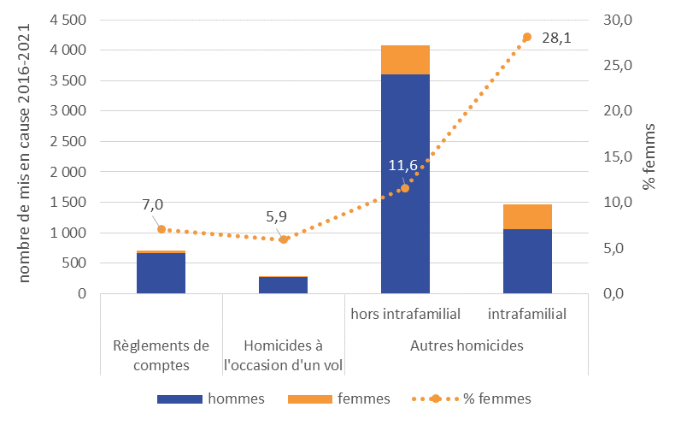

 |  | règlements de comptes | homicides à l'occasion de vol | autres homicides
 |  |  |  | hors intrafamilial | intrafamilial
 | F | 50 | 17 | 471 | 413
 | H | 660 | 270 | 3604 | 1055
 |  | 710 | 287 | 4075 | 1468
 |  | 7.0 | 5.9 | 11.6 | 28.1

Champ : Mis en cause pour homicides commis en France.
Lecture : entre 2016 et 2021, 710 personnes ont été mises en cause pour des homicides caractérisés de
règlements de compte ; la part de femmes est de 7 % (échelle de droite).
Source : SSMSI, base des mis en cause pour crimes et délits enregistrés par la police et la gendarmerie de 2016 à 2021

fig12
12. Répartition des mis en cause pour homicide selon le sexe et l’âge, sur la période 2016-2021

 |  | femmes | hommes
 | Tout | 14.5 | 85.5 | pop
 | 0-4 | 0 | 0 | 5.6452202871
 | 5-9 | 0.0 | 0.0 | 6.1840715477
 | 10-14 | 0.1 | 0.5 | 6.2631476083
 | 15-19 | 1.3 | 12.1 | 6.1666625425
 | 20-24 | 2.5 | 16.6 | 5.6199427587
 | 25-29 | 2.0 | 12.8 | 5.7179764684
 | 30-34 | 2.0 | 10.3 | 6.0799571294
 | 35-39 | 1.6 | 8.1 | 6.273599028
 | 40-44 | 1.3 | 6.0 | 6.2971111173
 | 49-49 | 1.2 | 5.7 | 6.7265516422
 | 50-54 | 0.8 | 4.0 | 6.6632663296
 | 55-59 | 0.6 | 2.7 | 6.4414311062
 | 60-64 | 0.5 | 1.9 | 6.0898292683
Champ : Mis en cause pour homicides commis en France. | 65-69 | 0.2 | 1.4 | 5.8491873071
Lecture : parmi les personnes mises en cause pour homicides, 13,5 % ont entre 15 et 19 ans ; cette tranche | 70-74 | 0.2 | 1.1 | 4.6640652349
d'âge représente 6,2 % de l'ensemble de la population. | 75-79 | 0.1 | 0.7 | 3.2703508462
Source : SSMSI, base des mis en cause pour crimes et délits enregistrés par la police et la gendarmerie de 2016 à | >= 80 | 0.1 | 1.3 | 6.0476297781
2021; Insee - Estimations de population (données actualisées au 19 janvier 2021).

fig13
13. Répartition par âge des mis en cause pour homicide selon le type d’homicide (moyenne 2016-2021)

Champ : Mis en cause pour homicides commis en France.
Source : SSMSI, base des mis en cause pour crimes et délits enregistrés par la police et la gendarmerie de 2016 à 2021.

 | règlements de comptes | homicides à l'occasion de vol | autres homicides intentionnels |  | homicides non intentionnels
 |  |  | intrafamilial | hors intrafamilial | intrafamilial | hors intrafamilial
<18 ans | 6.2 | 12.5 | 7.1 | 6.2 | 5.6 | 7.1
18-24 ans | 39.9 | 39.4 | 23.7 | 25.2 | 20.3 | 26.1
25-39 ans | 42.8 | 31.4 | 34.7 | 42.3 | 44.4 | 36.9
40-64 ans | 10.8 | 15.0 | 27.6 | 23.4 | 28.8 | 24.8
>= 65 ans | 0.3 | 1.7 | 6.9 | 2.9 | 1.0 | 5.2

fig14
14. Répartition par âge des mis en cause pour homicide, hors règlements de compte et homicides commis à l'occasion d'un vol, sur la période 2016-2021

 |  | ensemble des homicides non crapuleux | intrafamilial | hors intrafamilial
 |  | 100.0 | 100.0 | 100.0
 | <18 ans | 6.9 | 2.7 | 8.4
 | 18-24 ans | 23.7 | 13.6 | 27.4
Champ : Mis en cause pour homicides commis en France, hors règlements de comptes et homicides | 25-39 ans | 36.4 | 33.4 | 37.4
commis à l’occasion d’un vol. | 40-64 ans | 27.1 | 36.7 | 23.6
Source : SSMSI, base des mis en cause pour crimes et délits enregistrés par la police et la gendarmerie de 2016 à 2021. | >= 65 ans | 6.0 | 13.7 | 3.2

